Sheet1
[제작] 로어 스티치 젤리케이스
STI : 02 6673 4900 , Fax : 02 6406 6543
배송주소:
제품명 | [제작] 로어 스티치 젤리케이스
이미지 | 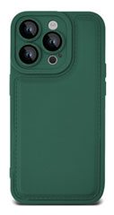 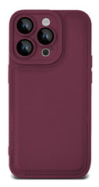 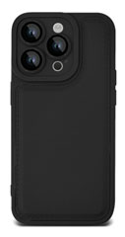 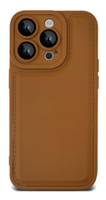
기종/색상 | 브라운 | 딥그린 | 와인 | 블랙
아이폰12
아이폰12 PRO
아이폰12 PRO MAX
아이폰13
아이폰13 PRO
아이폰13 PRO MAX
아이폰14
아이폰14 PLUS
아이폰14 PRO
아이폰14 PRO MAX
아이폰15
아이폰15 PLUS
아이폰15 PRO
아이폰15 PRO MAX
갤럭시S23(S911)
갤럭시S23플러스(S916)
갤럭시S23울트라(S918)
갤럭시S24(S921)
갤럭시S24플러스(S926)
갤럭시S24울트라(S928)
갤럭시A13(A136)
갤럭시A33(A336)
갤럭시A53(A536)
갤럭시A24(A245)
갤럭시A34(A346)
갤럭시A54(A546)
갤럭시M33(M336)
갤럭시M44(M446)

